SIN. HORIZ
PREFEITURA DE SÃO JOÃO DO PARAISO
CNPJ: 01.597.629/0001-23
Rua do Comercio, 150 – Centro
CEP: 65973-000 – São João do Paraiso/MA
OBRA: | PAVIMENTAÇÃO ASFÁLTICA EM TSD
LOCAL: | RUAS DIVERSAS
PROPR.: | PREFEITURA DE SÃO JOÃO DO PARAISO
DATA: | agosto/2025
QUANTITATIVO - SINALIZAÇÃO HORIZONTAL
TIPO: | LINHA SIMPLES SECCIONADA (LFO-02) - SENTIDO OPOSTO DE CIRCULAÇÃO
ITEM | LOGRADOURO |  |  |  |  |  |  | EXTENSÃO | ESPESSURA | ÁREA | 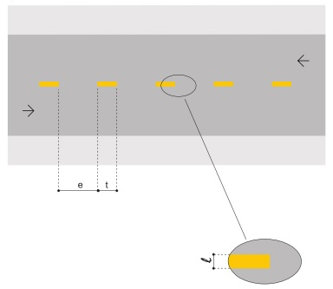 EX.:
 |  |  |  |  |  |  |  | (m) | (m) | (m²)
1 | ALAMEDA DAS GARRINCHAS |  |  |  |  |  |  | 148.22 | 0.10 | 14.82
2 | RUA MARIA DE LOURDES VIEIRA |  |  |  |  |  |  | 158.92 | 0.10 | 15.89
3 | AV. JUVENTINO CIPRIANO DA EXALTAÇÃO |  |  |  |  |  |  | 151.18 | 0.10 | 15.12
4 | AV. DRº RUI EVANGELISTA DA EXALTAÇÃO |  |  |  |  |  |  | 257.84 | 0.10 | 25.78
5 | RUA MIRO HENRIQUE VIEIRA FREIRE |  |  |  |  |  |  | 131.68 | 0.10 | 13.17
6 | RUA MARIA MARTA VIEIRA |  |  |  |  |  |  | 161.67 | 0.10 | 16.17
7 | AV. DIONITA JUVENAL DA EXALTAÇÃO |  |  |  |  |  |  | 33.86 | 0.10 | 3.39
8 | AV. EDUARDO VIEIRA |  |  |  |  |  |  | 146.51 | 0.10 | 14.65
9 | TRAVESSA A |  |  |  |  |  |  | 64.36 | 0.10 | 6.44
10 | RUA CAETÊ |  |  |  |  |  |  | 166.71 | 0.10 | 16.67
11 | RUA MARIA MARTA VIEIRA |  |  |  |  |  |  | 325.57 | 0.10 | 32.56
12 | RUA 02 |  |  |  |  |  |  | 92.78 | 0.10 | 9.28
13 | RUA E |  |  |  |  |  |  | 166.70 | 0.10 | 16.67
14 | TV ALTO PARAISO |  |  |  |  |  |  | 41.57 | 0.10 | 4.16
TOTAL >>> |  |  |  |  |  |  |  | 2,047.57 |  | 204.76

TIPO: | LINHA SIMPLES CONTÍNUA (LFO-01) - SENTIDO OPOSTO DE CIRCULAÇÃO
ITEM | LOGRADOURO |  |  |  |  | QUANT. | EXTENSÃO | ESPESSURA | EXTENSÃO TOTAL | ÁREA | 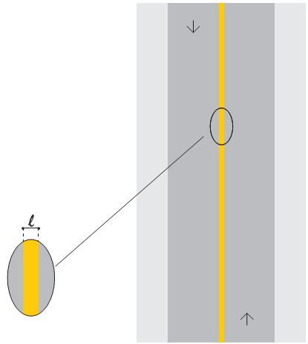 EX.:
 |  |  |  |  |  | (Und) | (m) | (m) | (m) | (m²)
1 | ALAMEDA DAS GARRINCHAS |  |  |  |  | 8.00 | 15.00 | 0.10 | 120.00 | 12.00
2 | RUA MARIA DE LOURDES VIEIRA |  |  |  |  | 8.00 | 15.00 | 0.10 | 120.00 | 12.00
3 | AV. JUVENTINO CIPRIANO DA EXALTAÇÃO |  |  |  |  | 0.00 | 15.00 | 0.10 | 0.00 | 0.00
4 | AV. DRº RUI EVANGELISTA DA EXALTAÇÃO |  |  |  |  | 0.00 | 15.00 | 0.10 | 0.00 | 0.00
5 | RUA MIRO HENRIQUE VIEIRA FREIRE |  |  |  |  | 8.00 | 15.00 | 0.10 | 120.00 | 12.00
6 | RUA MARIA MARTA VIEIRA |  |  |  |  | 6.00 | 15.00 | 0.10 | 90.00 | 9.00
7 | AV. DIONITA JUVENAL DA EXALTAÇÃO |  |  |  |  | 4.00 | 15.00 | 0.10 | 60.00 | 6.00
8 | AV. EDUARDO VIEIRA |  |  |  |  | 2.00 | 15.00 | 0.10 | 30.00 | 3.00
9 | TRAVESSA A |  |  |  |  | 4.00 | 15.00 | 0.10 | 60.00 | 6.00
10 | RUA CAETÊ |  |  |  |  | 2.00 | 15.00 | 0.10 | 30.00 | 3.00
11 | RUA MARIA MARTA VIEIRA |  |  |  |  | 8.00 | 15.00 | 0.10 | 120.00 | 12.00
12 | RUA 02 |  |  |  |  | 2.00 | 15.00 | 0.10 | 30.00 | 3.00
13 | RUA E |  |  |  |  | 6.00 | 15.00 | 0.10 | 90.00 | 9.00
14 | TV ALTO PARAISO |  |  |  |  | 6.00 | 15.00 | 0.10 | 90.00 | 9.00
TOTAL >>> |  |  |  |  |  |  |  |  | 960.00 | 96.00

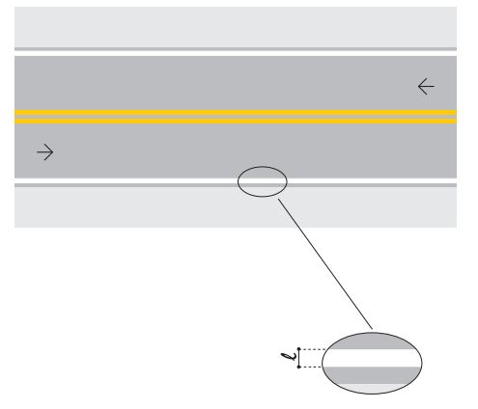
TIPO: | LINHA DE BORDO (LBO)
ITEM | LOGRADOURO |  |  | EXTENSÃO | ESPESSURA |  |  | ÁREA | EX.:
 |  |  |  | (m) | (m) |  |  | (m²)
1 | ALAMEDA DAS GARRINCHAS |  |  | 443.00 | 0.10 |  |  | 44.30
2 | RUA MARIA DE LOURDES VIEIRA |  |  | 436.35 | 0.10 |  |  | 43.64
3 | AV. JUVENTINO CIPRIANO DA EXALTAÇÃO |  |  | 294.52 | 0.10 |  |  | 29.45
4 | AV. DRº RUI EVANGELISTA DA EXALTAÇÃO |  |  | 460.82 | 0.10 |  |  | 46.08
5 | RUA MIRO HENRIQUE VIEIRA FREIRE |  |  | 610.94 | 0.10 |  |  | 61.09
6 | RUA MARIA MARTA VIEIRA |  |  | 486.33 | 0.10 |  |  | 48.63
7 | AV. DIONITA JUVENAL DA EXALTAÇÃO |  |  | 139.06 | 0.10 |  |  | 13.91
8 | AV. EDUARDO VIEIRA |  |  | 313.64 | 0.10 |  |  | 31.36
9 | TRAVESSA A |  |  | 207.94 | 0.10 |  |  | 20.79
10 | RUA CAETÊ |  |  | 358.30 | 0.10 |  |  | 35.83
11 | RUA MARIA MARTA VIEIRA |  |  | 791.77 | 0.10 |  |  | 79.18
12 | RUA 02 |  |  | 227.02 | 0.10 |  |  | 22.70
13 | RUA E |  |  | 408.87 | 0.10 |  |  | 40.89
14 | TV ALTO PARAISO |  |  | 183.23 | 0.10 |  |  | 18.32
TOTAL >>> |  |  |  | 5,361.79 |  |  |  | 536.18

TIPO: | LINHA DE RETENÇÃO (LRE)
ITEM | LOGRADOURO |  |  | EXTENSÃO | ESPESSURA |  | QUANT. | ÁREA | EX.:
 |  |  |  | (m) | (m) |  | (Und) | (m²)
1 | ALAMEDA DAS GARRINCHAS |  |  | 3.50 | 0.40 |  | 4.00 | 5.60
2 | RUA MARIA DE LOURDES VIEIRA |  |  | 3.50 | 0.40 |  | 4.00 | 5.60
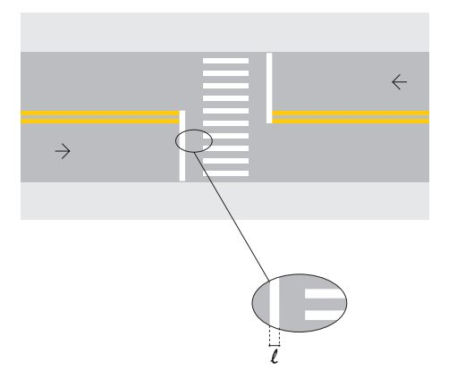
3 | AV. JUVENTINO CIPRIANO DA EXALTAÇÃO |  |  | 3.50 | 0.40 |  | 0.00 | 0.00
4 | AV. DRº RUI EVANGELISTA DA EXALTAÇÃO |  |  | 3.50 | 0.40 |  | 0.00 | 0.00
5 | RUA MIRO HENRIQUE VIEIRA FREIRE |  |  | 3.50 | 0.40 |  | 4.00 | 5.60
6 | RUA MARIA MARTA VIEIRA |  |  | 3.50 | 0.40 |  | 3.00 | 4.20
7 | AV. DIONITA JUVENAL DA EXALTAÇÃO |  |  | 3.50 | 0.40 |  | 2.00 | 2.80
8 | AV. EDUARDO VIEIRA |  |  | 3.50 | 0.40 |  | 1.00 | 1.40
9 | TRAVESSA A |  |  | 3.50 | 0.40 |  | 2.00 | 2.80
10 | RUA CAETÊ |  |  | 3.50 | 0.40 |  | 1.00 | 1.40
11 | RUA MARIA MARTA VIEIRA |  |  | 3.50 | 0.40 |  | 4.00 | 5.60
12 | RUA 02 |  |  | 3.50 | 0.40 |  | 1.00 | 1.40
13 | RUA E |  |  | 3.50 | 0.40 |  | 3.00 | 4.20
14 | TV ALTO PARAISO |  |  | 3.50 | 0.40 |  | 3.00 | 4.20
TOTAL >>> |  |  |  |  |  |  |  | 44.80

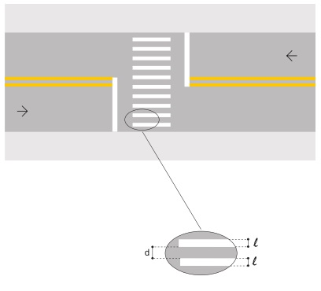
TIPO: | FAIXA DE TRAVESSIA DE PEDESTRES TIPO ZEBRADA (FTP1)
ITEM | LOGRADOURO | QUANTIDADE | ESPESSURA | COMPRIMENTO | ESPASSAMENTO |  |  | ÁREA | EX.:
 |  | (Und) | (m) | (m) | (m) |  |  | (m²)
1 | ALAMEDA DAS GARRINCHAS | 0.00 | 0.40 | 4.00 | 0.60 |  |  | 0.00
2 | RUA MARIA DE LOURDES VIEIRA | 0.00 | 0.40 | 4.00 | 0.60 |  |  | 0.00
3 | AV. JUVENTINO CIPRIANO DA EXALTAÇÃO | 0.00 | 0.40 | 4.00 | 0.60 |  |  | 0.00
4 | AV. DRº RUI EVANGELISTA DA EXALTAÇÃO | 0.00 | 0.40 | 4.00 | 0.60 |  |  | 0.00
5 | RUA MIRO HENRIQUE VIEIRA FREIRE | 0.00 | 0.40 | 4.00 | 0.60 |  |  | 0.00
6 | RUA MARIA MARTA VIEIRA | 0.00 | 0.40 | 4.00 | 0.60 |  |  | 0.00
7 | AV. DIONITA JUVENAL DA EXALTAÇÃO | 0.00 | 0.40 | 4.00 | 0.60 |  |  | 0.00
8 | AV. EDUARDO VIEIRA | 6.00 | 0.40 | 4.00 | 0.60 |  |  | 9.60
9 | TRAVESSA A | 0.00 | 0.40 | 4.00 | 0.60 |  |  | 0.00
10 | RUA CAETÊ | 6.00 | 0.40 | 4.00 | 0.60 |  |  | 9.60
11 | RUA MARIA MARTA VIEIRA | 0.00 | 0.40 | 4.00 | 0.60 |  |  | 0.00
12 | RUA 02 | 0.00 | 0.40 | 4.00 | 0.60 |  |  | 0.00
13 | RUA E | 6.00 | 0.40 | 4.00 | 0.60 |  |  | 9.60
14 | TV ALTO PARAISO | 12.00 | 0.40 | 4.00 | 0.60 |  |  | 19.20
TOTAL >>> |  |  |  |  |  |  |  | 48.00

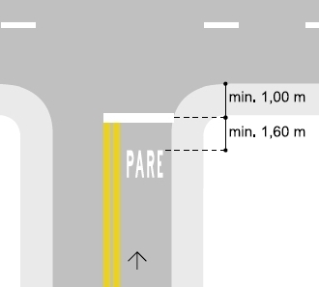
TIPO: | PARE ESCRITO
ITEM | LOGRADOURO |  |  | QUANTIDADE | ÁREA UNIT. |  |  | ÁREA TOTAL | EX.:
 |  |  |  | (un) | (m²) |  |  | (m²)
1 | ALAMEDA DAS GARRINCHAS |  |  | 4.00 | 1.25 |  |  | 5.00
2 | RUA MARIA DE LOURDES VIEIRA |  |  | 4.00 | 1.25 |  |  | 5.00
3 | AV. JUVENTINO CIPRIANO DA EXALTAÇÃO |  |  | 0.00 | 1.25 |  |  | 0.00
4 | AV. DRº RUI EVANGELISTA DA EXALTAÇÃO |  |  | 0.00 | 1.25 |  |  | 0.00
5 | RUA MIRO HENRIQUE VIEIRA FREIRE |  |  | 4.00 | 1.25 |  |  | 5.00
6 | RUA MARIA MARTA VIEIRA |  |  | 3.00 | 1.25 |  |  | 3.75
7 | AV. DIONITA JUVENAL DA EXALTAÇÃO |  |  | 2.00 | 1.25 |  |  | 2.50
8 | AV. EDUARDO VIEIRA |  |  | 1.00 | 1.25 |  |  | 1.25
9 | TRAVESSA A |  |  | 2.00 | 1.25 |  |  | 2.50
10 | RUA CAETÊ |  |  | 1.00 | 1.25 |  |  | 1.25
11 | RUA MARIA MARTA VIEIRA |  |  | 4.00 | 1.25 |  |  | 5.00
12 | RUA 02 |  |  | 1.00 | 1.25 |  |  | 1.25
13 | RUA E |  |  | 3.00 | 1.25 |  |  | 3.75
14 | TV ALTO PARAISO |  |  | 3.00 | 1.25 |  |  | 3.75
TOTAL >>> |  |  |  |  |  |  |  | 40.00

PINTURA DE FAIXA DE PEDESTRE OU ZEBRADA TINTA RETRORREFLETIVA A BASE DE RESINA ACRÍLICA COM MICROESFERAS DE VIDRO, E = 30 CM, APLICAÇÃO MANUAL >> |  |  |  |  |  |  |  |  |  |  | 132.80 | m² | 132.80
PINTURA DE EIXO VIÁRIO SOBRE ASFALTO COM TINTA RETRORREFLETIVA A BASE DE RESINA ACRÍLICA COM MICROESFERAS DE VIDRO, E = 10 CM, APLICAÇÃO MECÂNICA COM DEMARCADORA AUTOPROPELIDA >> |  |  |  |  |  |  |  |  |  |  | 8,369.36 | m | 8,369.36

SIN. VERTICAL
PREFEITURA DE SÃO JOÃO DO PARAISO
CNPJ: 01.597.629/0001-23
Rua do Comercio, 150 – Centro
CEP: 65973-000 – São João do Paraiso/MA
OBRA: | PAVIMENTAÇÃO ASFÁLTICA EM TSD
LOCAL: | RUAS DIVERSAS
PROPR.: | PREFEITURA DE SÃO JOÃO DO PARAISO
DATA: | agosto/2025
QUANTITATIVO - SINALIZAÇÃO VERTICAL
CÓDIGO: | R-1 | REGULAMENTAÇÃO:
ITEM | LOGRADOURO | QUANTIDADE | EX.:
 |  | (un)
1 | ALAMEDA DAS GARRINCHAS | 4.00
2 | RUA MARIA DE LOURDES VIEIRA | 4.00
3 | AV. JUVENTINO CIPRIANO DA EXALTAÇÃO | 0.00
4 | AV. DRº RUI EVANGELISTA DA EXALTAÇÃO | 0.00
5 | RUA MIRO HENRIQUE VIEIRA FREIRE | 4.00
6 | RUA MARIA MARTA VIEIRA | 4.00
7 | AV. DIONITA JUVENAL DA EXALTAÇÃO | 2.00
8 | AV. EDUARDO VIEIRA | 0.00
9 | TRAVESSA A | 2.00
10 | RUA CAETÊ | 0.00
11 | RUA MARIA MARTA VIEIRA | 2.00
12 | RUA 02 | 1.00
13 | RUA E | 2.00
14 | TV ALTO PARAISO | 0.00
TOTAL >>> |  | 25.00 |  |  | R$ 25.00

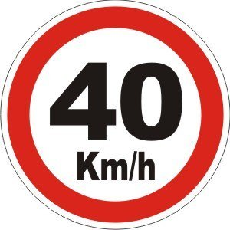
CÓDIGO: | R-19 | REGULAMENTAÇÃO:
ITEM | LOGRADOURO | QUANTIDADE | EX.:
 |  | (un)
1 | ALAMEDA DAS GARRINCHAS | 2.00
2 | RUA MARIA DE LOURDES VIEIRA | 2.00
3 | AV. JUVENTINO CIPRIANO DA EXALTAÇÃO | 0.00
4 | AV. DRº RUI EVANGELISTA DA EXALTAÇÃO | 2.00
5 | RUA MIRO HENRIQUE VIEIRA FREIRE | 2.00
6 | RUA MARIA MARTA VIEIRA | 2.00
7 | AV. DIONITA JUVENAL DA EXALTAÇÃO | 0.00
8 | AV. EDUARDO VIEIRA | 1.00
9 | TRAVESSA A | 0.00
10 | RUA CAETÊ | 1.00
11 | RUA MARIA MARTA VIEIRA | 2.00
12 | RUA 02 | 0.00
13 | RUA E | 1.00
14 | TV ALTO PARAISO | 0.00
TOTAL >>> |  | 15.00 |  |  | R$ 15.00

CÓDIGO: | A-32b | ADVERTÊNCIA:
ITEM | LOGRADOURO | QUANTIDADE | EX.:
 |  | (un)
1 | ALAMEDA DAS GARRINCHAS | 0.00
2 | RUA MARIA DE LOURDES VIEIRA
3 | AV. JUVENTINO CIPRIANO DA EXALTAÇÃO
4 | AV. DRº RUI EVANGELISTA DA EXALTAÇÃO
5 | RUA MIRO HENRIQUE VIEIRA FREIRE
6 | RUA MARIA MARTA VIEIRA
7 | AV. DIONITA JUVENAL DA EXALTAÇÃO
8 | AV. EDUARDO VIEIRA | 1.00
9 | TRAVESSA A
10 | RUA CAETÊ | 1.00
11 | RUA MARIA MARTA VIEIRA
12 | RUA 02
13 | RUA E | 1.00
14 | TV ALTO PARAISO | 3.00
TOTAL >>> |  | 6.00 |  |  | 6.00

Total de placas >> |  |  | 46.00 | unidades

COMP - MOBILIZAÇÃO
PREFEITURA DE SÃO JOÃO DO PARAISO
CNPJ: 01.597.629/0001-23
Rua do Comercio, 150 – Centro
CEP: 65973-000 – São João do Paraiso/MA
OBRA: |  | PAVIMENTAÇÃO ASFÁLTICA EM TSD
LOCAL: |  | RUAS DIVERSAS
PROPR.: |  | PREFEITURA DE SÃO JOÃO DO PARAISO
DATA: |  | Aug-25
 | MOBILIZAÇÃO E DESMOBILIZAÇÃO
 | 01 | Mobilização e Desmobilização de equipamentos |  |  |  |  |  |  |  |  |  |  | UND
 | COMPOSIÇÃO ANALÍTICA
 | ITEM | CÓDIGO | EQUIPAMENTOS TRANSPORTADO | REFERÊNCIA | VEÍCULO TRANSPORTADO (DNIT - VOLUME 09) | QUANT UND | ORIGEM | Distância (DM) km | Fator K | FATOR DE UTILIZAÇÃO (FU) | VELOCIDADE (V) | CUSTO DO TRANSPORTE (CH) | PREÇO TOTAL (cMob)

 | 1 | SICRO E9541 | TRATOR DE PNEUS COM ROÇADEIRA A DIESEL - 77 KW | SICRO E9665 | Cavalo mecânico com semirreboque com capacidade de 22 t - 240 Kw | 1.00 | IMPERATRIZ-MA | 140.00 | 2.00 | 0.50 | 60.00 | 412.78 | R$ 961.78 | R$ 5,774.79
 | 2 | SICRO E9577 | TANQUE DE ESTOCAGEM DE ASFALTO COM CAPACIDADE DE 30.000 L | SICRO E9665 | Cavalo mecânico com semirreboque com capacidade de 22 t - 240 Kw | 1.00 | IMPERATRIZ-MA | 140.00 | 2.00 | 1.00 | 60.00 | 412.78 | R$ 1,927.68 | 13.99
 | 3 | SICRO E9540 | CARREGADEIRA DE PNEUS COM CAPACIDADE DE 3,3 M³ - 213 KW | SICRO E9665 | Cavalo mecânico com semirreboque com capacidade de 22 t - 240 Kw | 1.00 | IMPERATRIZ-MA | 140.00 | 2.00 | 0.50 | 60.00 | 412.78 | R$ 961.78
 | 4 | SICRO E9524 | ROLO COMPACTADOR DE PNEUS AUTOPROPELIDO DE 27 T - 85 KW | SICRO E9665 | Cavalo mecânico com semirreboque com capacidade de 22 t - 240 Kw | 1.00 | IMPERATRIZ-MA | 140.00 | 2.00 | 0.50 | 60.00 | 412.78 | R$ 961.78
 | 5 | SICRO E9511 | DISTRIBUIDOR DE AGREGADOS REBOCÁVEL DE 1,9 M³ | SICRO E9665 | Cavalo mecânico com semirreboque com capacidade de 22 t - 240 Kw | 1.00 | IMPERATRIZ-MA | 140.00 | 2.00 | 0.50 | 60.00 | 412.78 | R$ 961.78
 | 6 | SICRO E9592 | CAMINHÃO CARROCERIA COM CAPACIDADE DE 15 T - 188 KW | - | Condução por conta própria | 1.00 | IMPERATRIZ-MA | 140.00 | 2.00 | 1.00 | 60.00 | 269.83 | R$ 1,260.11 | 4.670
 | 7 | SICRO E9013 | CAMINHÃO TANQUE DE ASFALTO DE 6.000 L - 136 KW | - | Condução por conta própria | 1.00 | IMPERATRIZ-MA | 140.00 | 2.00 | 1.00 | 60.00 | 592.51 | R$ 2,767.02 | 4.670
 | 8 | SICRO E9579 | CAMINHÃO BASCULANTE COM CAPACIDADE DE 10 M³ - 210 KW | - | Condução por conta própria | 1.00 | IMPERATRIZ-MA | 140.00 | 2.00 | 1.00 | 60.00 | 292.34 | R$ 1,365.23 | 4.670
 | TOTAL |  |  |  |  |  |  |  |  |  |  |  | R$ 11,167.15

